CP01
CASO | Verificar que el numero de convoy asociado un DUE generado según correlativo en navegador chrome
 | VUCEPERPAM-8081

ROL | Navegador: CHROME
 | Rol: CP.Entidad.Evaluador

EVIDENCIA DEL CASO

P1. Ingresar a la página de la VUCE (Link Certificacion)
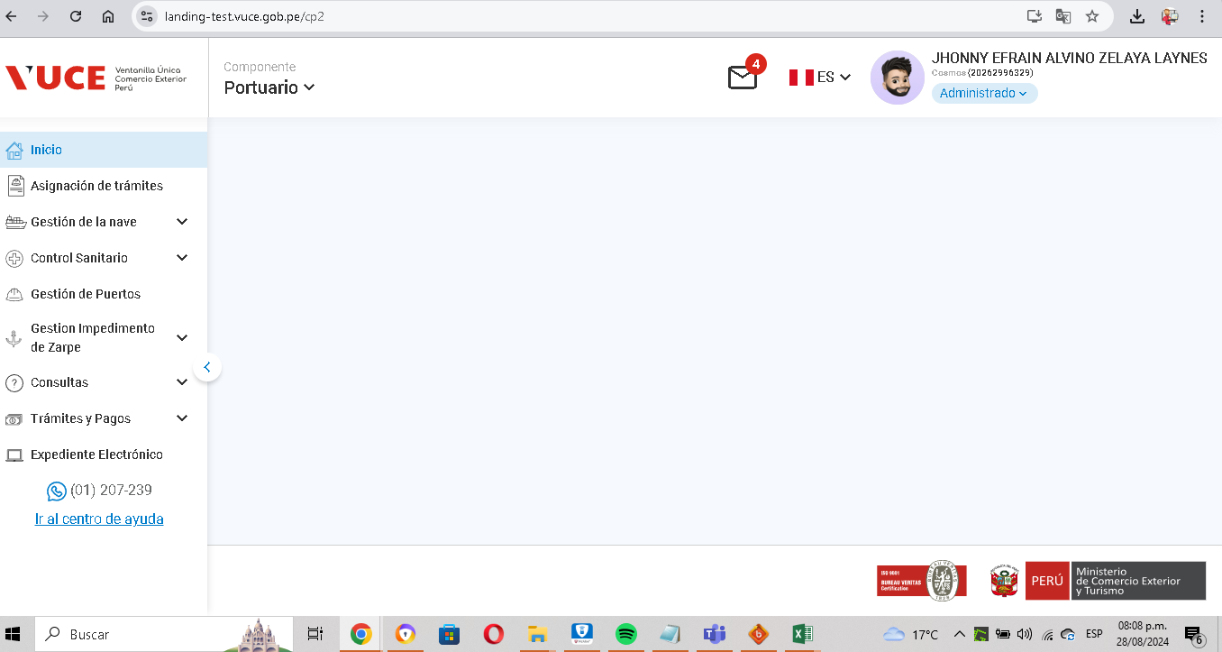

P2. Ingresar menú de opciones del sistema VUCE CP 2.0: Gestión de la Nave
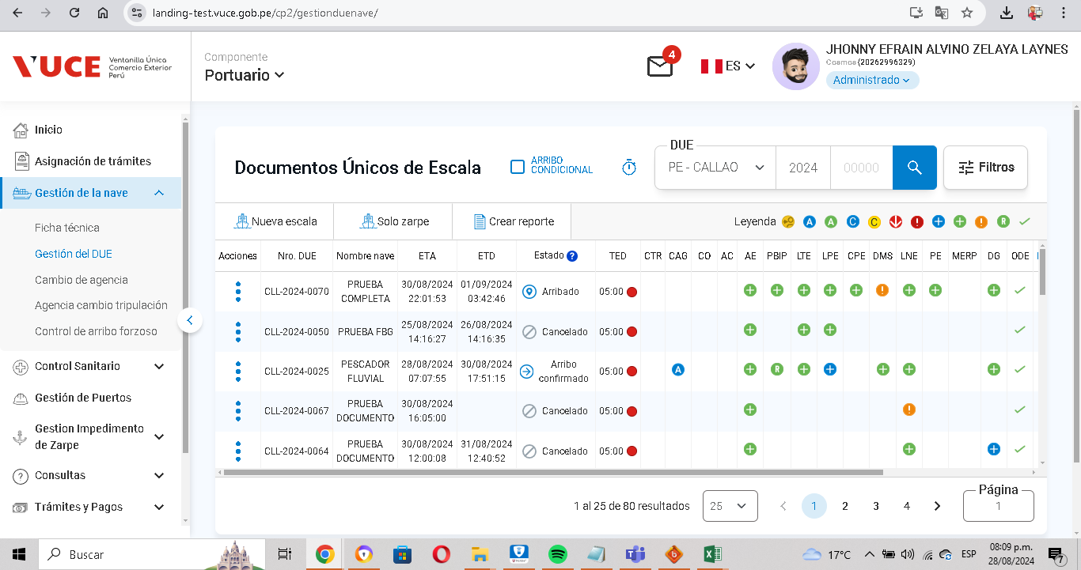

P3. Seleccionar la subopción del submenú "Modificar DUE”.
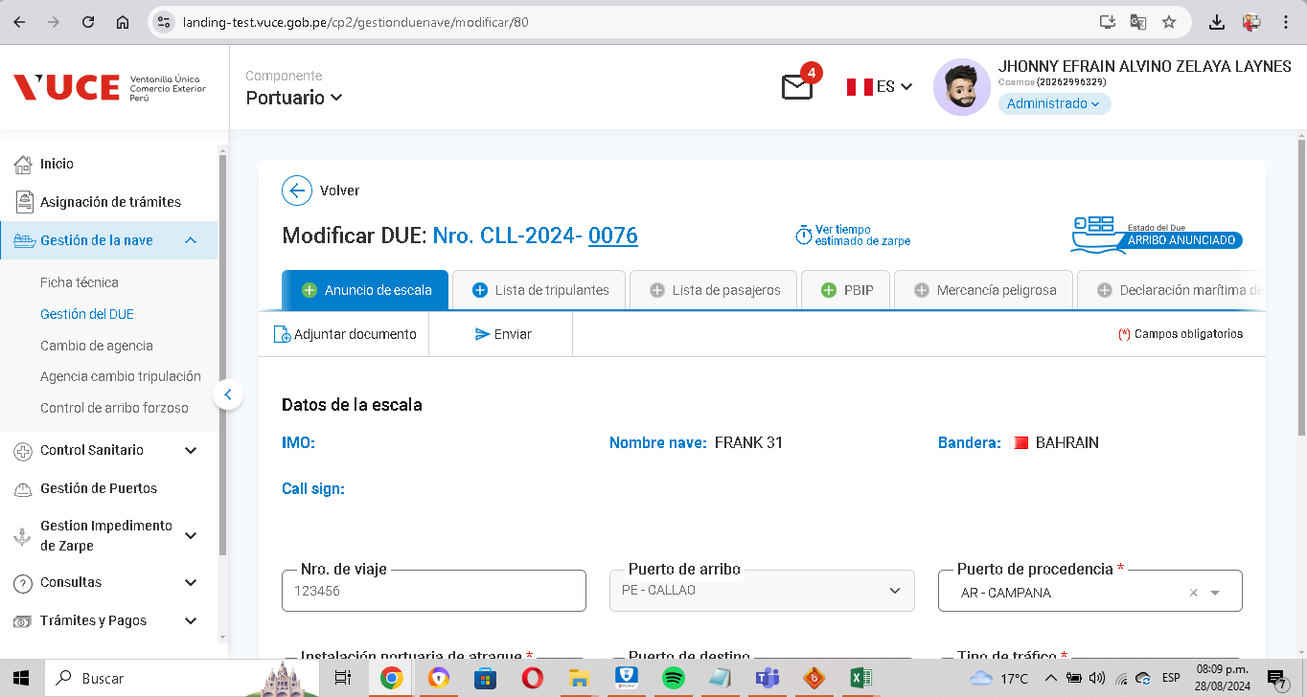

P4. Se visualiza que el Número de DUE se encuentra asociado al correlativo.

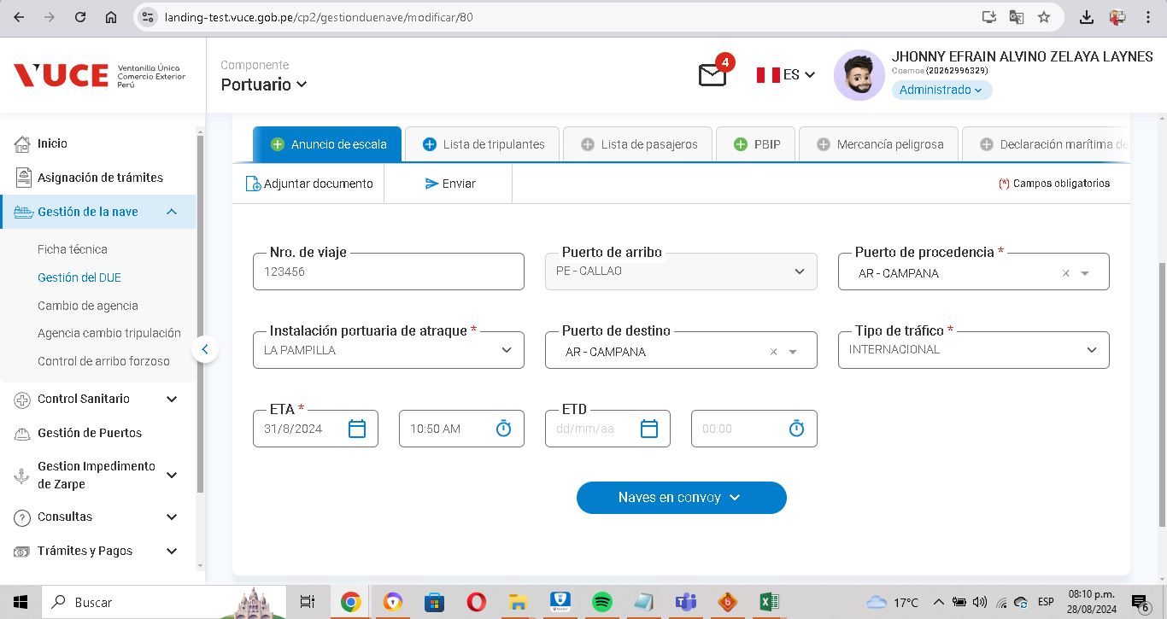

RESULTADO ESPERADO: |  | CONFORME

CP02
CASO | Verificar que según de DUE generado permita realizar cambios de estados generados "arribo anunciado", "arribo confirmado", "zarpe anunciado", "zarpe confirmado" en navegador chrome
 | VUCEPERPAM-8081

ROL | Navegador: CHROME
 | Rol: CP.Entidad.Evaluador

EVIDENCIA DEL CASO

P1. Ingresar a la página de la VUCE (Link Certificacion)

P2. Ingresar menú de opciones del sistema VUCE CP 2.0: Gestión de la Nave

P3. Seleccionar la subopción del submenú "con estado arribo anunciado”.

P4. Seleccionar la subopción del submenú "con estado arribo Confirmado”.

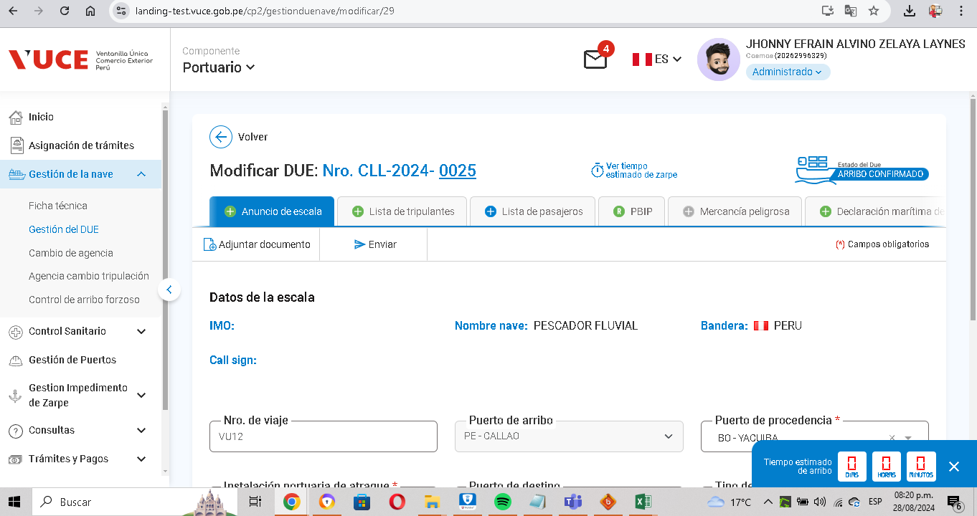

RESULTADO ESPERADO: |  | CONFORME

CP04
CASO | Verificar que la ficha tecnica de cada nave se registre de forma correcta en navegador chrome.
 | VUCEPERPAM-8081

ROL | Navegador: CHROME
 | Rol: CP.Entidad.Evaluador

EVIDENCIA DEL CASO

P1. Ingresar a la página de la VUCE (Link Certificacion)
P2. Ingresar menú de opciones del sistema VUCE CP 2.0: Ficha tecnica
P3. Seleccionar la subopción del submenú "Modificar DUE”.
P4.Llenado de formulario
P5. Registro guardado correctmente

P2. Ingresar menú de opciones del sistema VUCE CP 2.0: Ficha tecnica
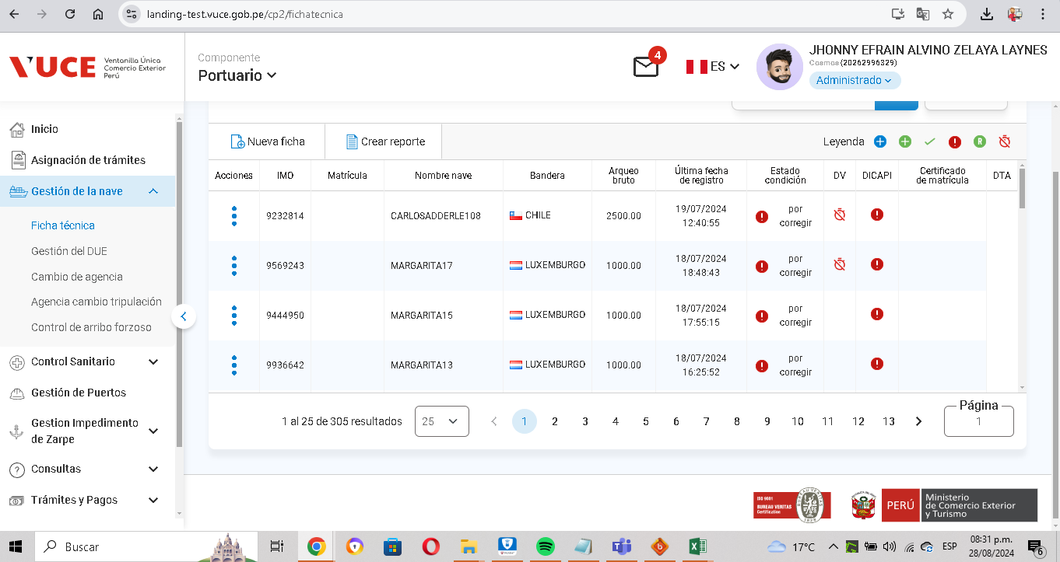

P3. Seleccionar la subopción del submenú "Modificar DUE”.

P4. Seleccionar la subopción del submenú "Nueva ficha”.
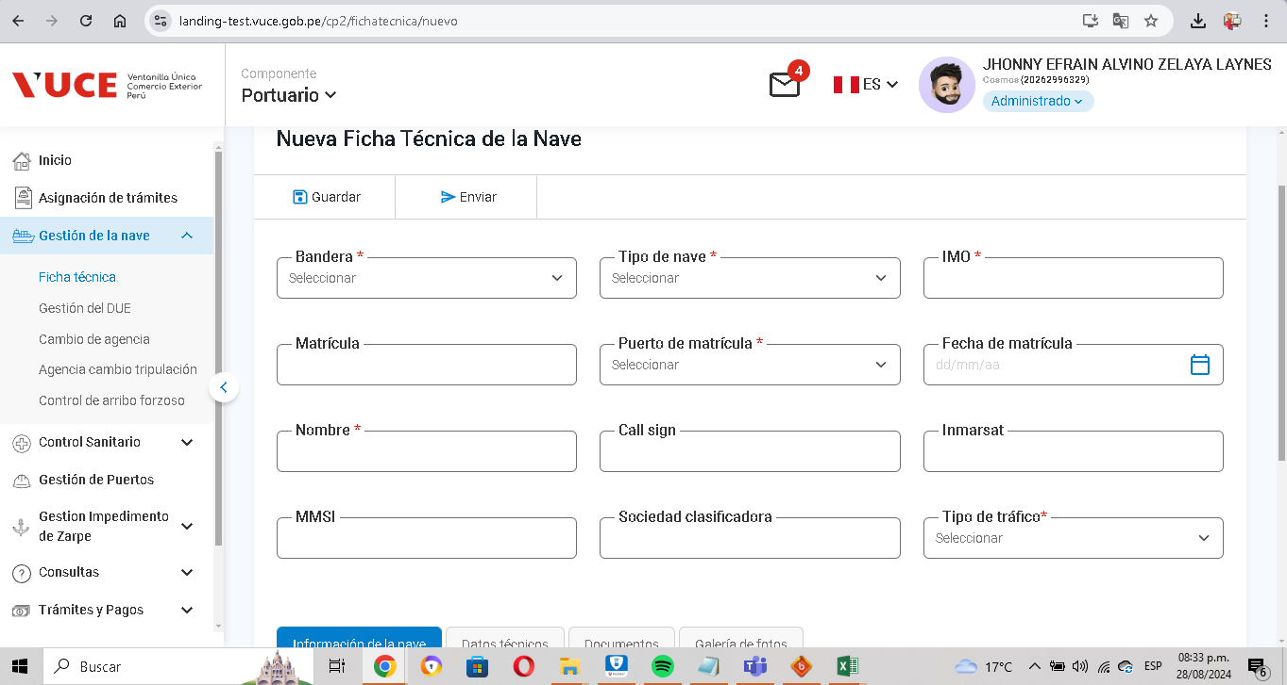

P5. Registro guardado correctamente
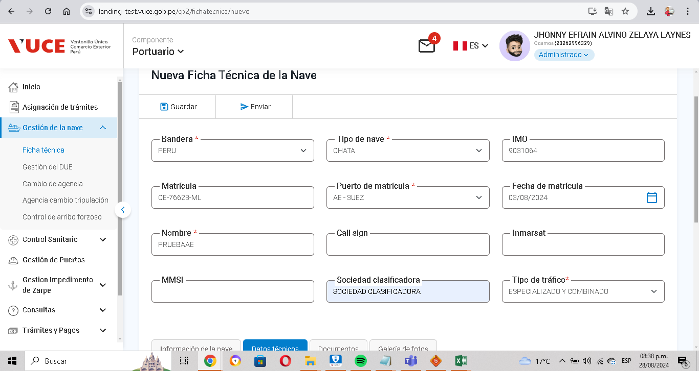

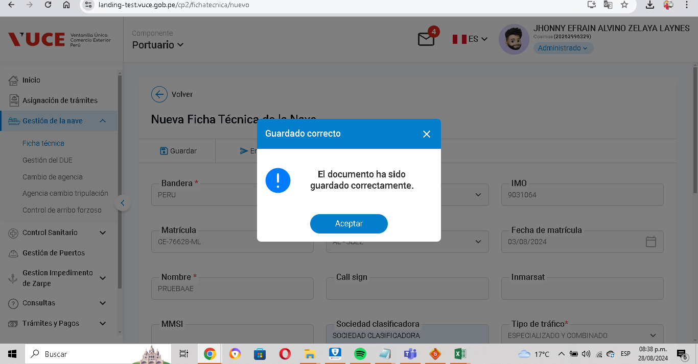

RESULTADO ESPERADO: |  | CONFORME

CP06
CASO | Verificar que la ficha tecnica de cada nave se registre de forma correcta en navegador chrome.
 | VUCEPERPAM-8081

ROL | Navegador: CHROME
 | Rol: CP.Entidad.Evaluador

EVIDENCIA DEL CASO

P1. Ingresar a la página de la VUCE (Link Certificacion)

P2. Ingresar menú de opciones del sistema VUCE CP 2.0: Ficha tecnica

P3. Seleccionar la subopción del submenú "Editar Nueva ficha”.
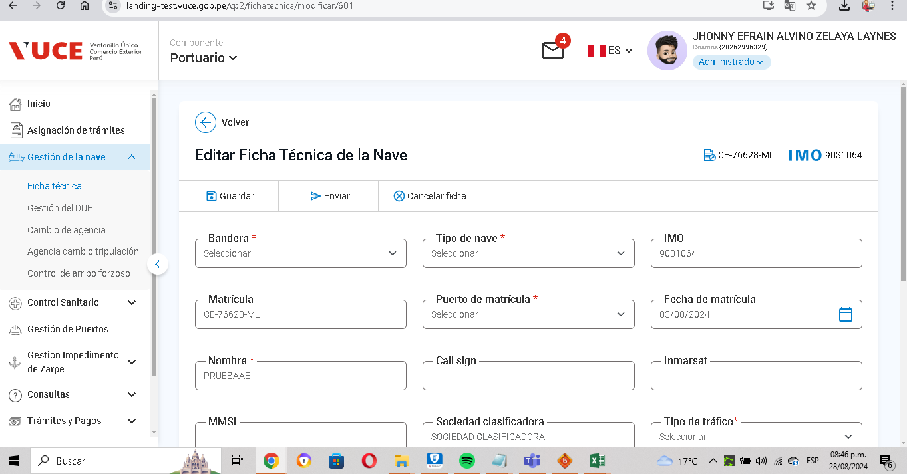

P4. Clic en el boton Enviar

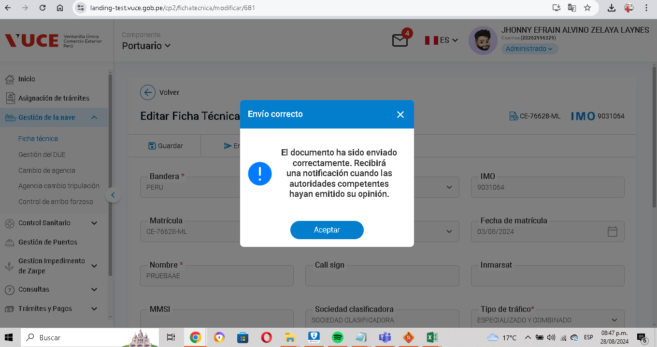

RESULTADO ESPERADO: |  | CONFORME

CP07
CASO | Verificar que en la nave principal se muestre el boton "Generar CPB"
 | VUCEPERPAM-8081

ROL | Navegador: CHROME
 | Rol: CP.Entidad.Evaluador

EVIDENCIA DEL CASO

P1. Ingresar a la página de la VUCE (Link Certificacion)

P2. Ingresar menú de opciones del sistema VUCE CP 2.0: Gestión de la Nave

P3. Seleccionar la subopción del submenú "Modificar DUE”.

P4. Si se muestra el boton "Generar CPB"
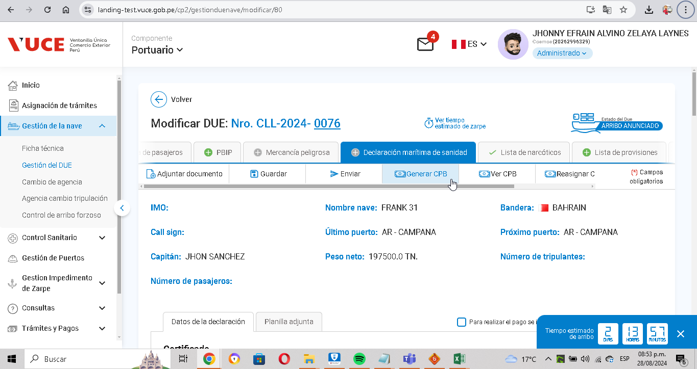

RESULTADO ESPERADO: |  | CONFORME

CP11
CASO | Verificar que la informacion de registro del convoy de zarpe coincida con la informacion del convoy de arribo en navegador chrome
 | VUCEPERPAM-8081

ROL | Navegador: CHROME
 | Rol: CP.Entidad.Evaluador

EVIDENCIA DEL CASO

P1. Ingresar a la página de la VUCE (Link Certificacion)

P2. Ingresar menú de opciones del sistema VUCE CP 2.0: Gestión de la Nave

P3. Seleccionar la subopción del submenú "Modificar DUE”.

P4. Nro de Due asociado al correltivo

P5. Registrar convoy
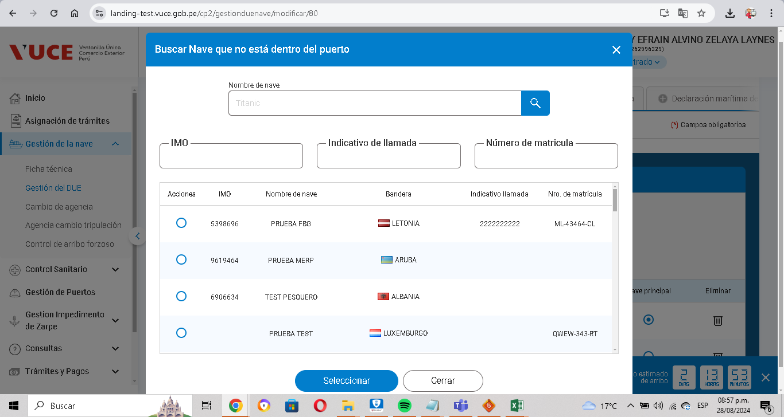

RESULTADO ESPERADO: |  | CONFORME

CP13
CASO | Verificar que el convoy de arribo pertenezcan a las naves tipo FT con el navegador Firefox.
 | VUCEPERPAM-8081

ROL | Navegador: Firefox
 | Rol: CP.Entidad.Evaluador

EVIDENCIA DEL CASO

P1. Ingresar a la página de la VUCE (Link Certificacion)

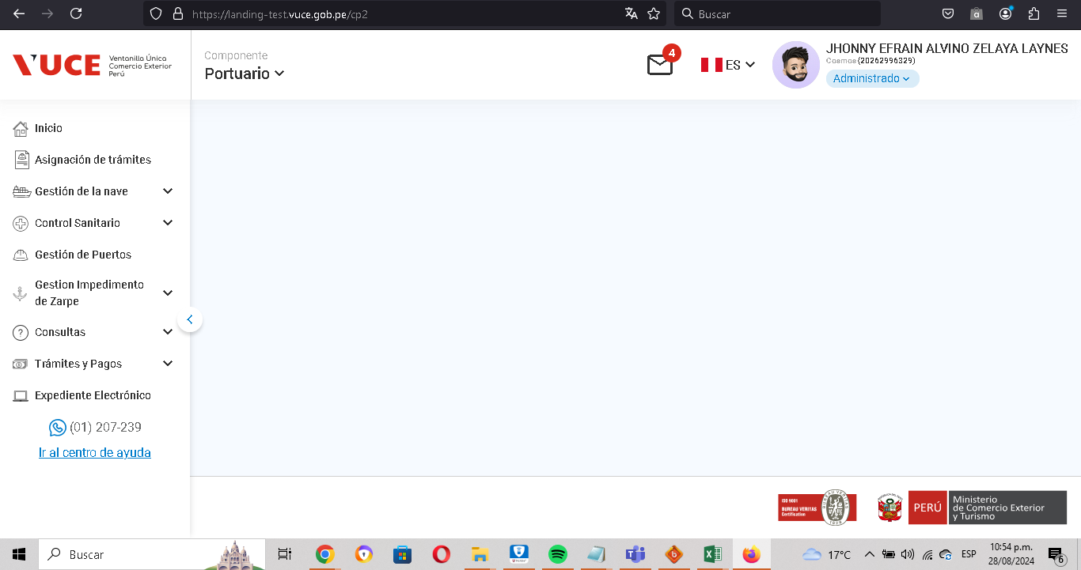

P2. Ingresar menú de opciones del sistema VUCE CP 2.0: Gestión de la Nave
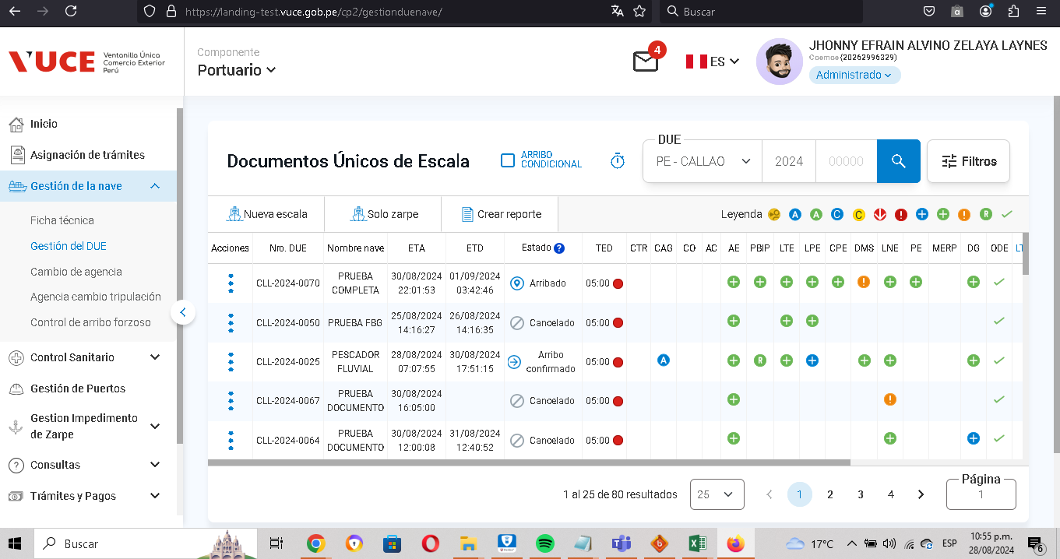

P3. Seleccionar la subopción del submenú "Modificar DUE”.
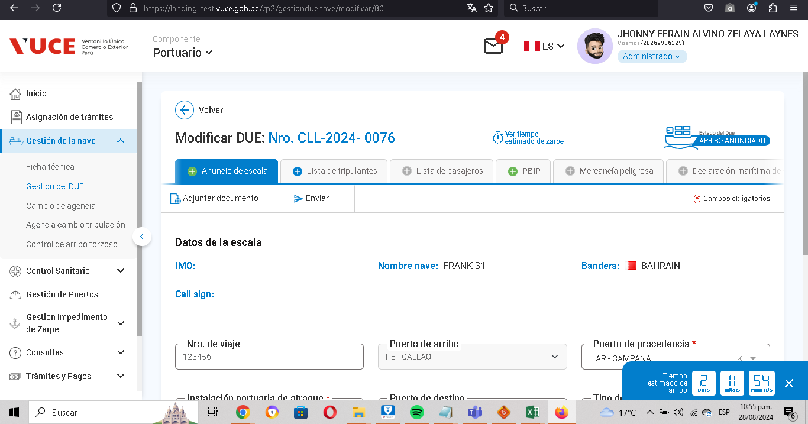

P4. Nro de Due asociado al correltivo

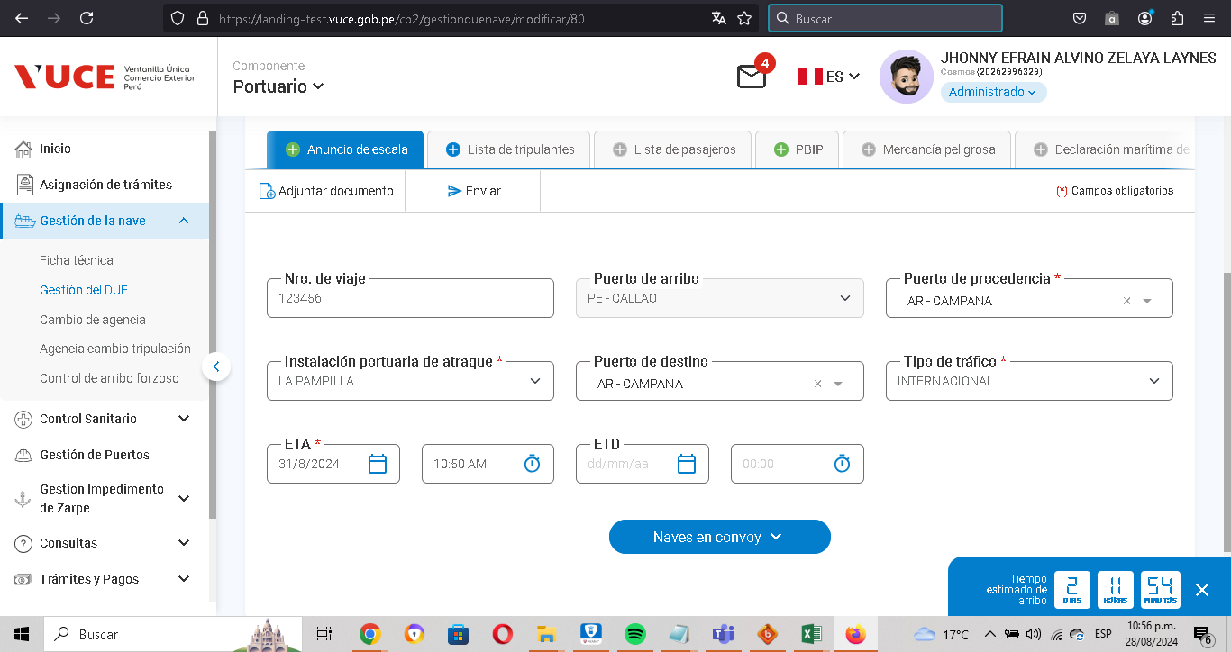

P5. onvoy de arribo pertenezcan a las naves tipo FT

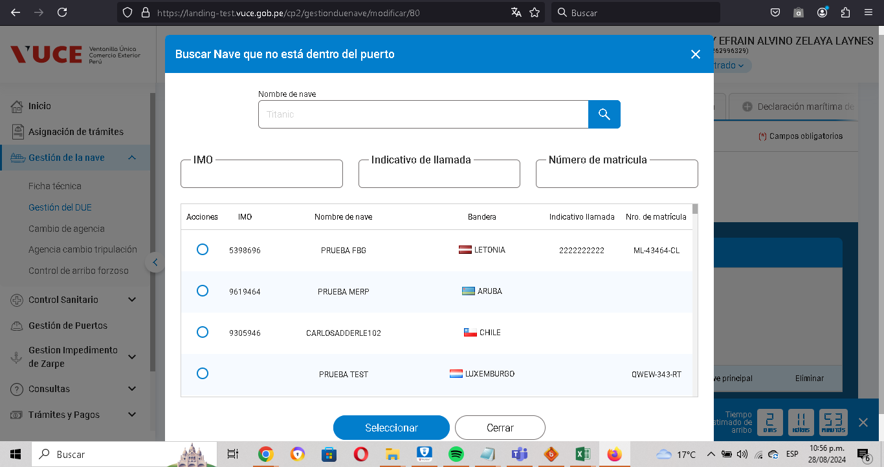

RESULTADO ESPERADO: |  | CONFORME

CP14
CASO | Verificar que el convoy de arribo pertenezcan a las naves tipo FT con el navegador Microsoft Edge.
 | VUCEPERPAM-8081

ROL | Navegador: Edge
 | Rol: CP.Entidad.Evaluador

EVIDENCIA DEL CASO

P1. Ingresar a la página de la VUCE (Link Certificacion)

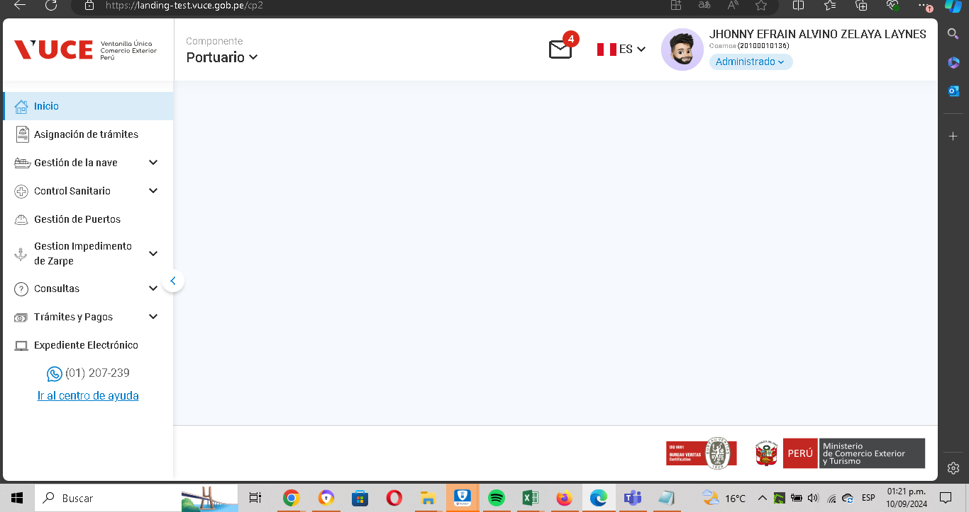

P2. Ingresar menú de opciones del sistema VUCE CP 2.0: Gestión de la Nave
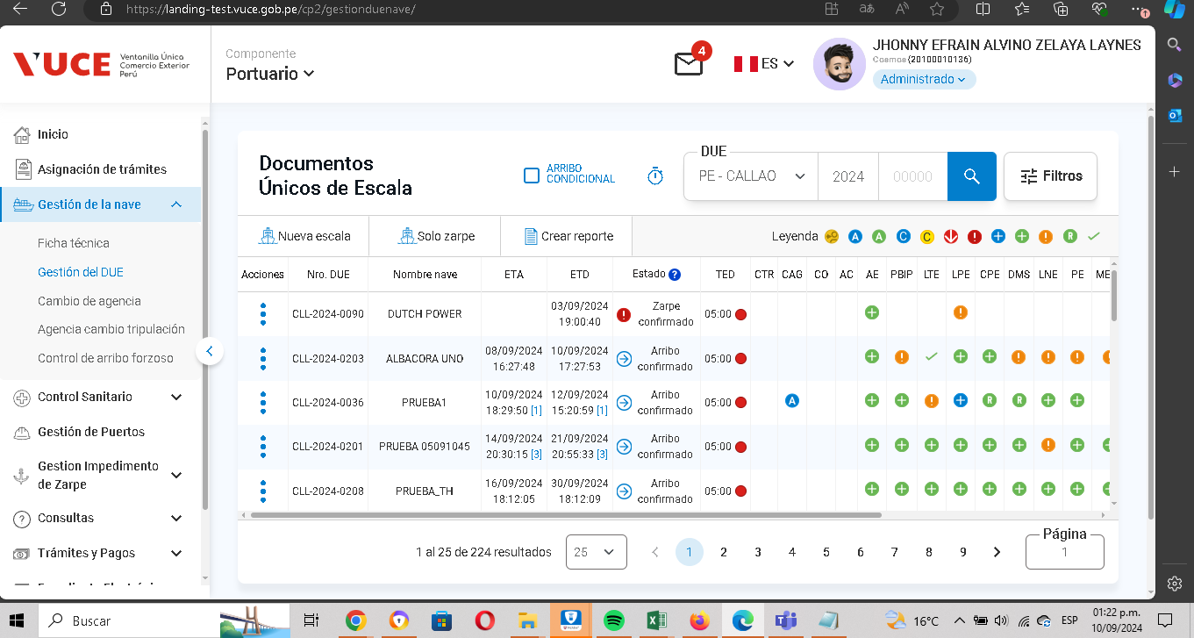

P3. Seleccionar la subopción del submenú "Modificar DUE”.
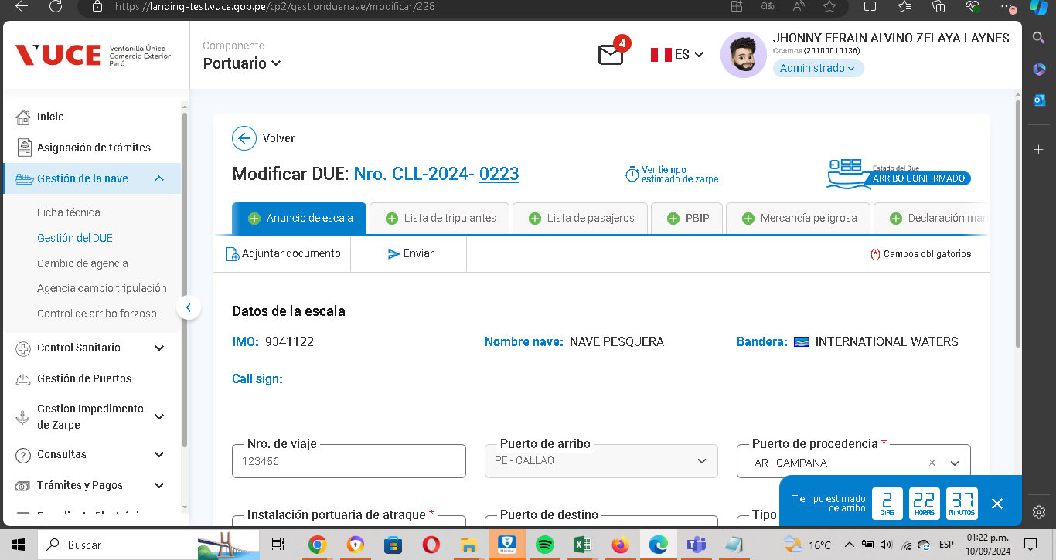

P4. Se visualiza que el Nro de Due se encuentra asociado al correlativo
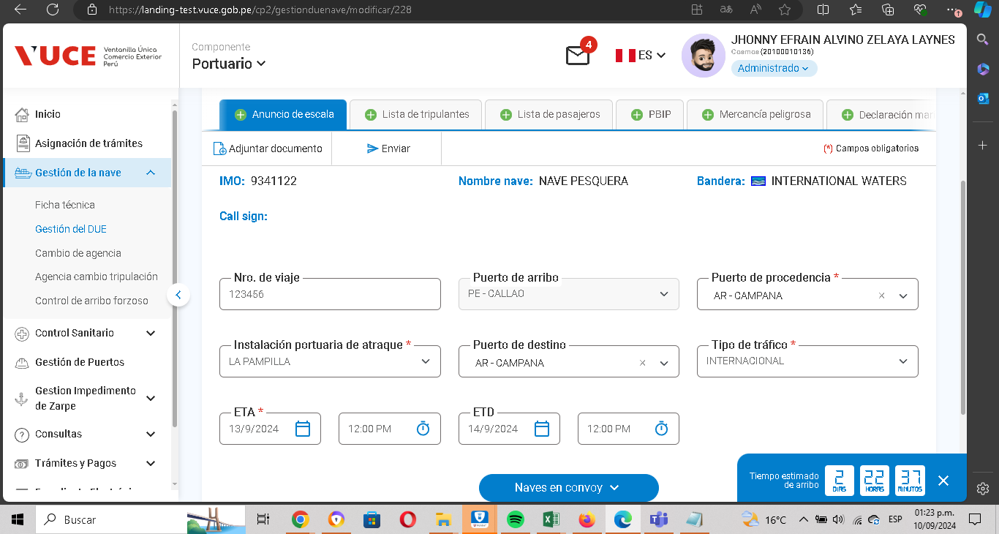

P5. Convoy de arribo pertenezcan a las naves tipo FT
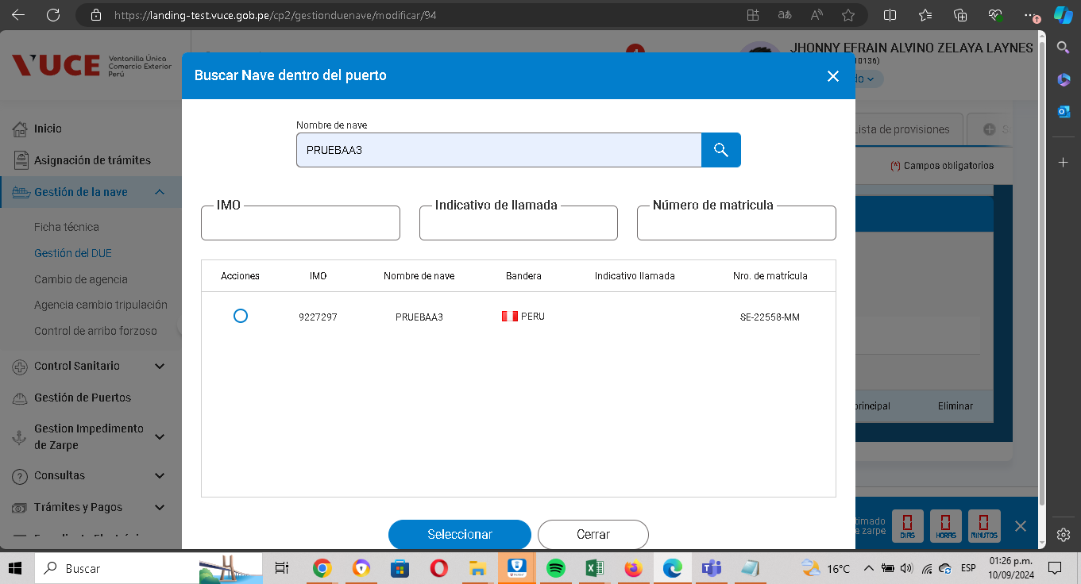

RESULTADO ESPERADO: |  | CONFORME

CP15
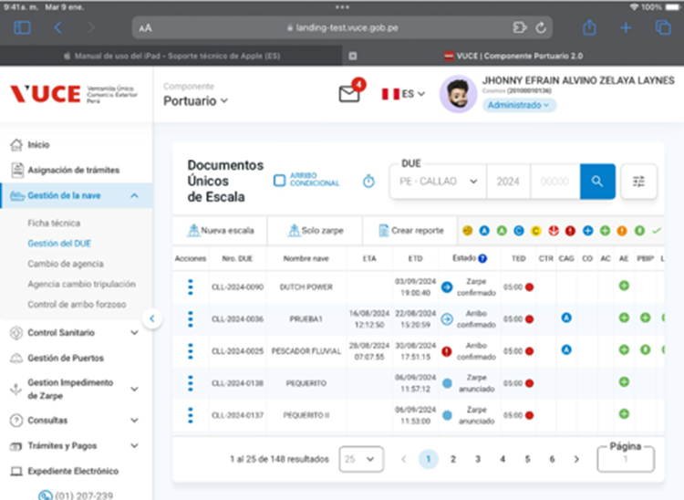
CASO | Verificar que el convoy de arribo pertenezcan a las naves tipo FT con el navegador Safari.
 | VUCEPERPAM-8081

ROL | Navegador: safari
 | Rol: CP.Entidad.Evaluador

EVIDENCIA DEL CASO

P1. Ingresar a la página de la VUCE (Link Certificacion)
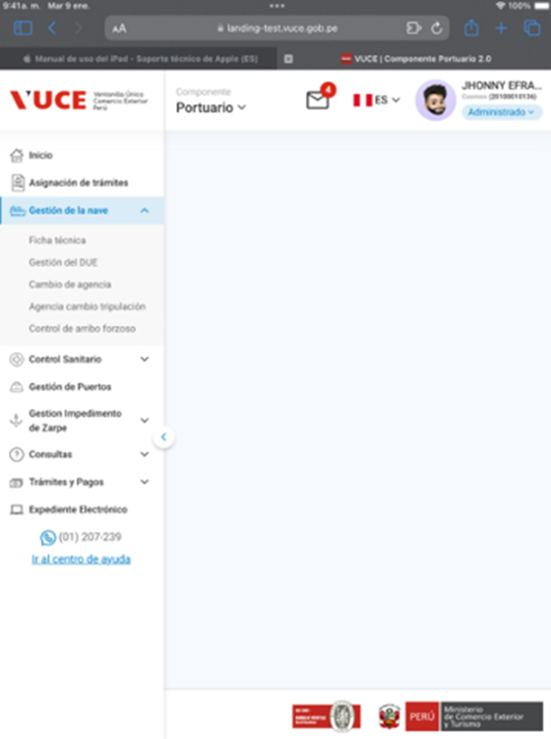

P2. Ingresar menú de opciones del sistema VUCE CP 2.0: Gestión de la Nave

CP16
CASO | Verificar que puedan ingresar el convoy de arribo con las naves tipo FT que se encuentre en los estados: despachado, cerrado, cancelado
 | VUCEPERPAM-8081

ROL | Navegador: CHROME
 | Rol: CP.Entidad.Evaluador

EVIDENCIA DEL CASO

P1. Ingresar a la página de la VUCE.

P2. Ingresar menú de opciones del sistema VUCE CP 2.0: Gestión de la Nave

P3. Se visualizan las naves que se encuentran en el convoy de arribo

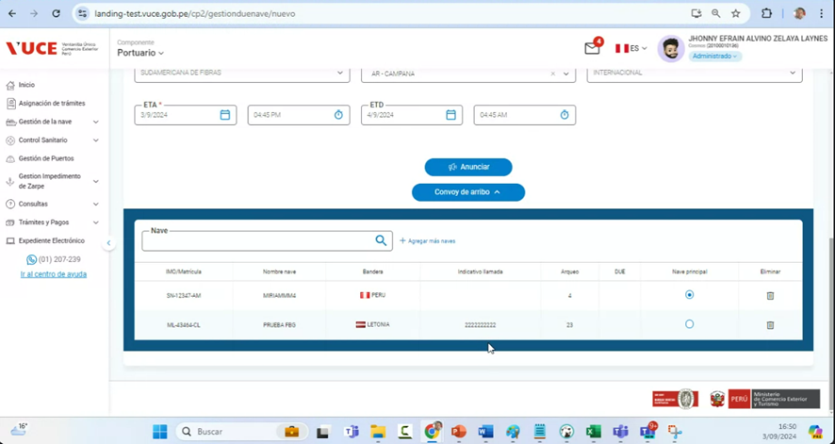

RESULTADO ESPERADO: |  | CONFORME

CP17
CASO | Verificar que las naves FT puedan aceptar el convoy de arribo y sea las que se aceptaron en el puerto mas las que tiene FT vigente con ningun historial con una DUE.
 | VUCEPERPAM-8081

ROL | Navegador: CHROME
 | Rol: CP.Entidad.Evaluador

EVIDENCIA DEL CASO

P1. Ingresar a la página de la VUCE.

P2. Ingresar menú de opciones del sistema VUCE CP 2.0: Gestión de la Nave

P3. Se visualizan las naves FT puedan aceptar el convoy de arribo

P4. Se visualiza las naves en el puerto mas las que tiene FT vigente con ningun historial con una DUE.

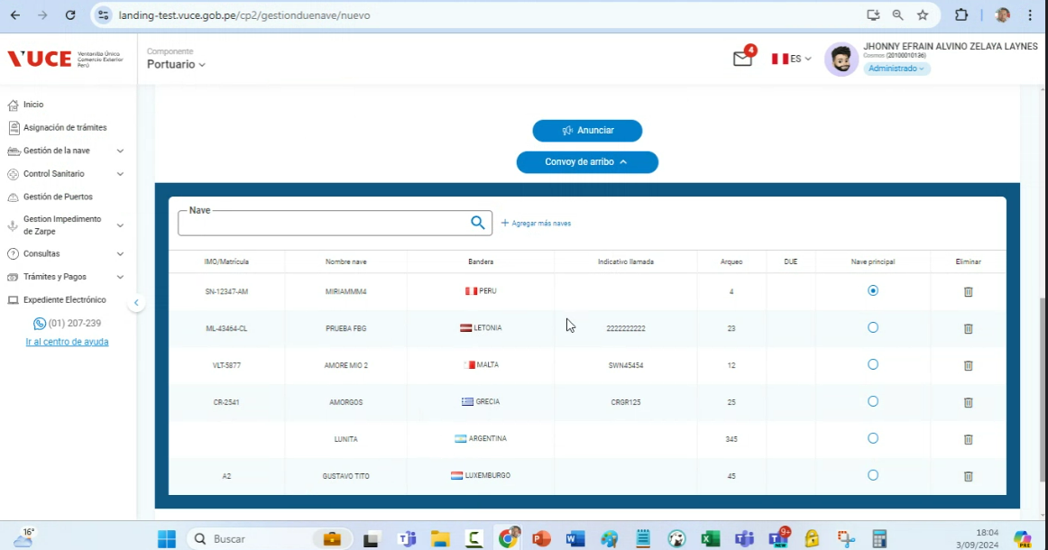

RESULTADO ESPERADO: |  | CONFORME

CP18
CASO | Verificar que el convoy de zarpe puedan salir las naves que tengan DUE dentro del puerto con estados:
 | - 1 (Arribo Anunciado)
 | - 2 (Arribo confirmado)
 | - 3 (Arribo Autorizado)
 | - 4 (Arribado)
 | - 5 (Recepcionado)
 | - 6 (Zarpe Anunciado)
 | - 7 (Zarpe Confirmado)
 | - 8 (Zarpe Autorizado)

 | VUCEPERPAM-8081

ROL | Navegador: CHROME
 | Rol: CP.Entidad.Evaluador

EVIDENCIA DEL CASO

P1. Ingresar a la página de la VUCE.

P2. Ingresar menú de opciones del sistema VUCE CP 2.0: Gestión de la Nave

P3. Se visualiza el listado de Naves que saldrían como convoy de zarpe en el puerto:

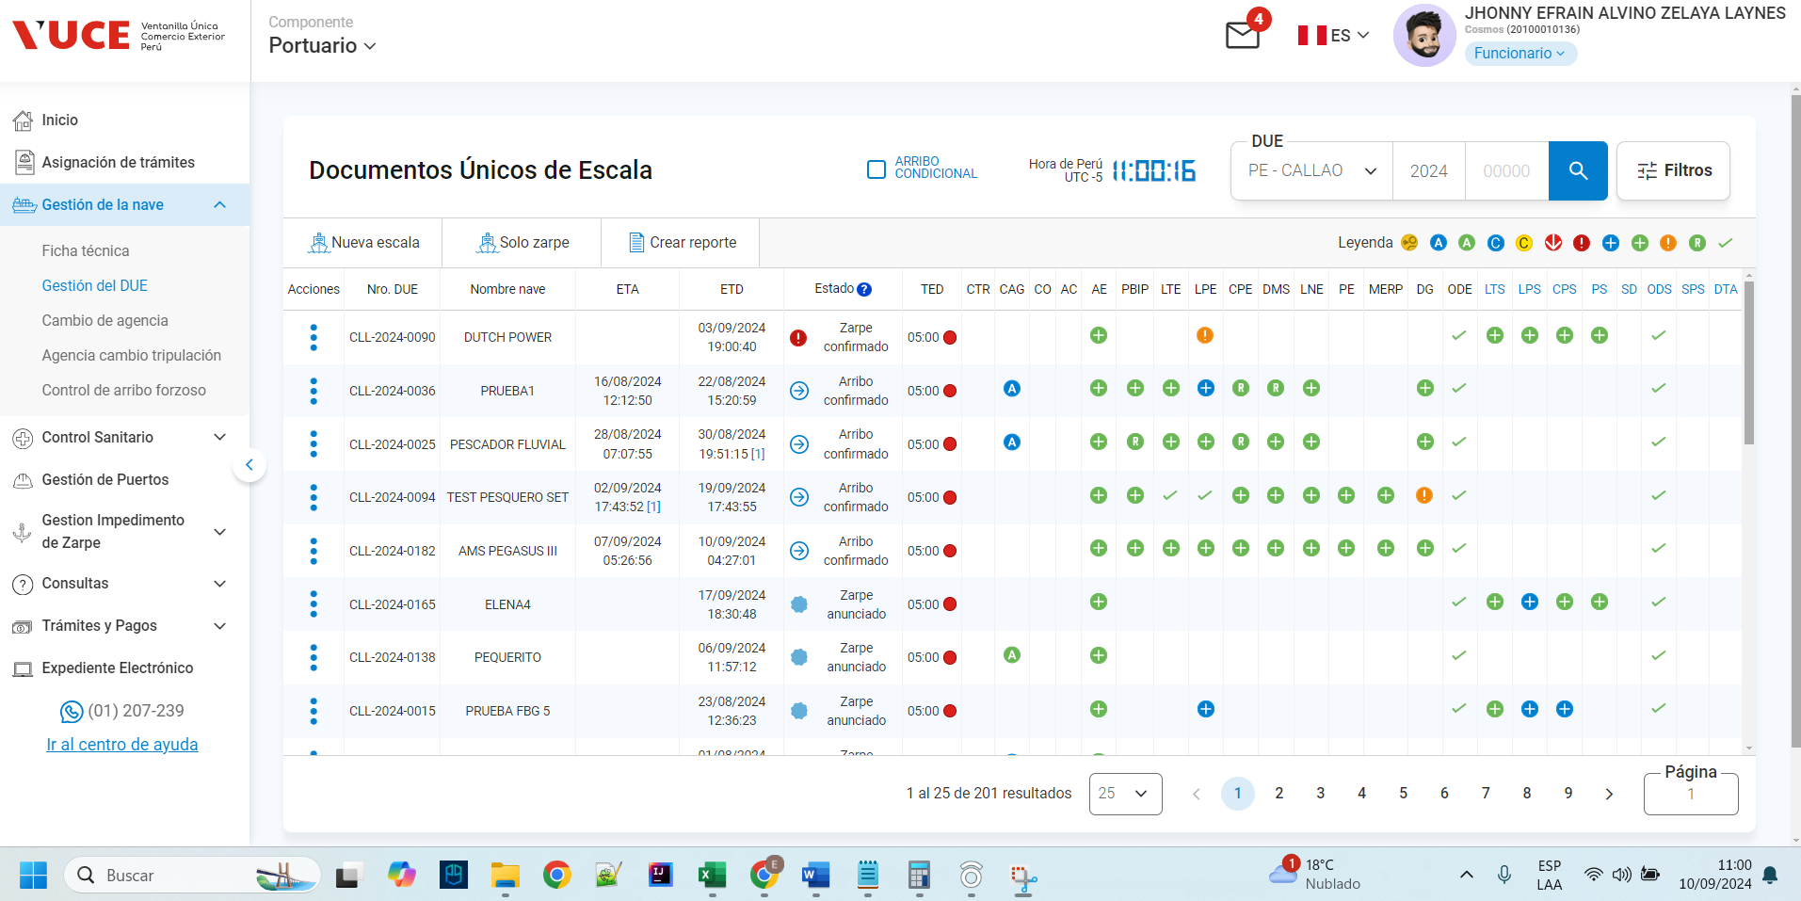

RESULTADO ESPERADO: |  | CONFORME

CP19
CASO | Verificar que las naves no se encuentren regitrados anteriormente en otro convoy.
 | VUCEPERPAM-8081

ROL | Navegador: CHROME
 | Rol: CP.Entidad.Evaluador

EVIDENCIA DEL CASO

P1. Ingresar a la página de la VUCE (Link Certificacion)

P2. Ingresar menú de opciones del sistema VUCE CP 2.0: Gestión de la Nave

P3. Seleccionar la subopción del submenú "Modificar DUE”.

P4. Registro de convoy

P5. no se encuentren regitrados anteriormente en otro convoy
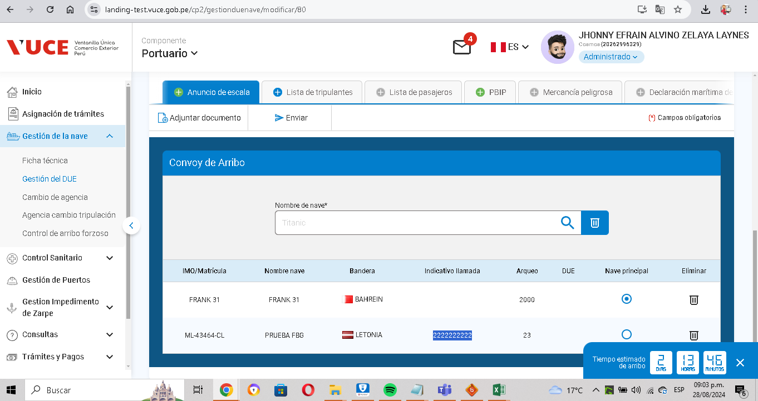

RESULTADO ESPERADO: |  | CONFORME

CP21
CASO | Verificar el mapeo funcional con respecto a la obligatoriedad de campos, formato de campos y longitud de campos

ROL | Navegador: CHROME
 | Rol: CP.Entidad.Evaluador

EVIDENCIA DEL CASO

P1. Ingresar a la página de la VUCE (Link Certificacion)

P2. Ingresar menú de opciones del sistema VUCE CP 2.0: Gestión de la Nave

P3. Seleccionar la subopción del submenú "Modificar DUE”.

P4. Nro de Due asociado al correltivo

P5. Campos obligatorios, formato de campos y longitud de campos
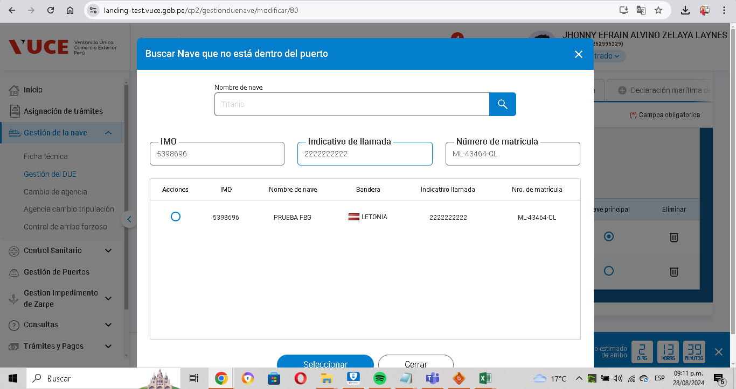

RESULTADO ESPERADO: |  | CONFORME

